상품제안서
블랙 플라워 접이식 시장가방 | 상품코드: S16713

 |  |  |  |  |  |  | 02-713-8555 | www.synergygift.co.kr
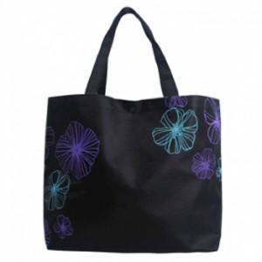

【상세/제작정보】

【인쇄/포장옵션】 | 실크, DTF열전사 / 포장불가능

【공급단가】 | 수량 | 300~ | 500~ | 1,000~ | 3,000~ | 5,000~
*VAT별도 | 단가 | 910원 | 880원 | 860원 | 810원 | 800원

【상품 URL】 | https://synergygift.co.kr:443/src/goods_detail.php?gdno=15847

